パスワードリセット
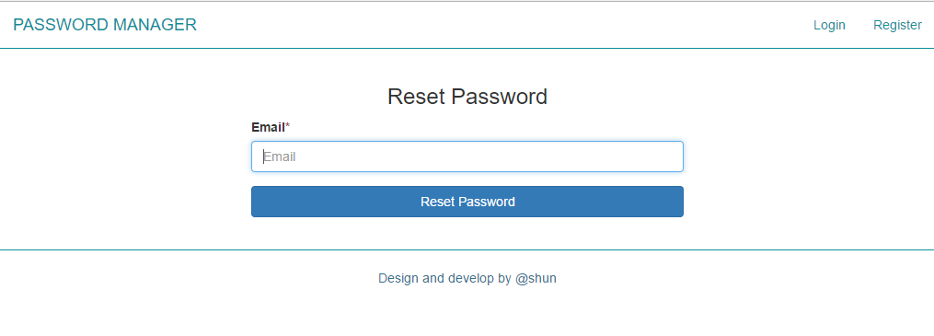
画面レイアウト | 論理名称 | パスワード取得 | 作成日 | 2017-06-16 | 更新日 | 2017-07-20
 | 物理名称 | GET PASSWORD | 作成者 | SHUN | 更新者 | SHUN
 | 備考

レイアウト

